抗体标记预约
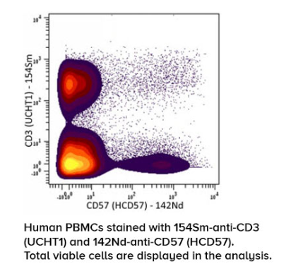
项目编号（合同编号） | 项目经理 | 客户名称 | 项目名称 | 项目简称 | 样本总数(例) | 类型 | 标记金属 | 抗体名称 | 克隆号 | 品牌 | 规格 | 货号 | 胞内or胞外 | 刺激条件 | 测试细胞 | 辅助marker | 浓度 | 预计标记时间 | 实际完成时间
 | 季庆华 | 公司内部测试 | 免疫年龄 |  | 100例 | ACK | 89Y | CD57 | HCD57 | BioLegend | 100ug | 322325 | 胞外 | 无 | PBMC | CD3

